Menu

 | 19ª COPA DEL MUNDO FIFA
 | 11 de Junio - 11 de Julio de 2010
 | SUDÁFRICA
 |  |  |  |  |  |  |  | Grupo A |  | Grupo B

 |  |  |  |  |  |  |  | Grupo C |  | Grupo D

 |  |  |  |  |  |  |  | Grupo E |  | Grupo F

 |  |  |  |  |  |  |  | Grupo G |  | Grupo H

 |  |  |  |  |  |  |  | Octavos de Final |  | Cuartos de Final

 |  |  |  |  |  |  |  | SemiFinal |  | FINAL

 |  | ESTADIOS

 | Fixture ( para imprimir )

 |  |  |  | Diseñado y creado por -----

 |  |  |  | Modificado por El_Happy v3.0

+ | -
1:00:00 | 2:00:00 | 3:00:00 | 4:00:00 | 5:00:00 | 6:00:00 | 7:00:00 | 8:00:00 | 9:00:00 | 10:00:00 | 11:00:00 | 12:00:00

Estadios
ESTADIOS - Sudáfrica 2010

JOHANNESBURG | BLOEMFONTEIN |  | CAPE TOWN | DURBAN
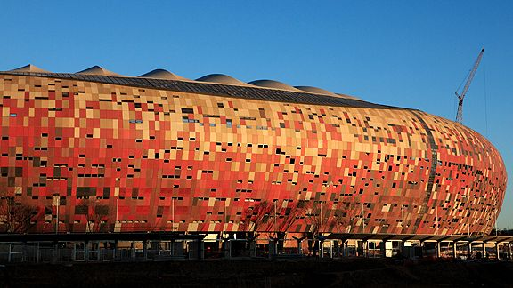
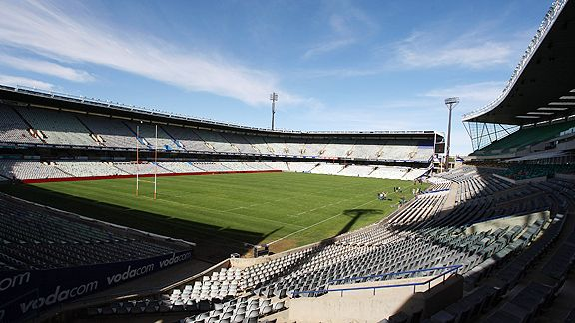
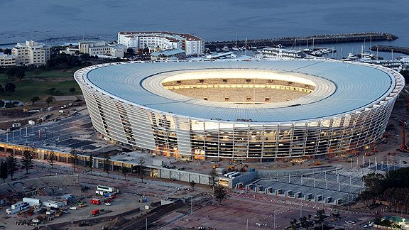
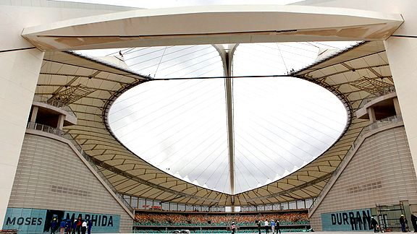

JOHANNESBURG | NELSPRUIT |  | POLOKWANE | PORT ELIZABETH
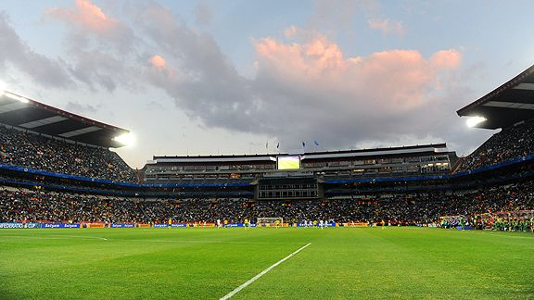
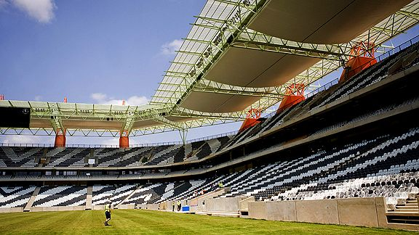
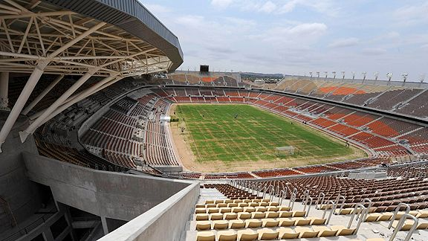
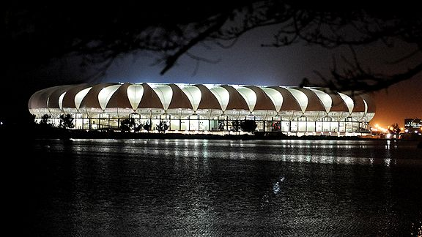

 | PRETORIA |  | RUSTENBURG
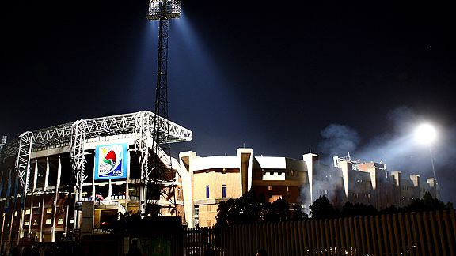
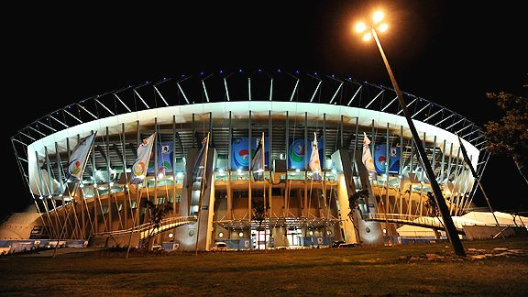

 |  | Menu Principal

